対戦表
2019 NAGAO CUP 対戦表

○予選リーグ
Aブロック | 猪名川FC A |  | 箕谷SC |  |  | 多井畑FC |  | 勝ち点 | 得点 | 失点 | 得失点差 | 順位
猪名川FC A |  |  |  | - |  |  | -
箕谷SC |  | - |  |  |  |  | -
多井畑FC |  | - |  | -

Bブロック | 平岡北SC |  | 甲子園SS |  |  | 旭FC |  | 勝ち点 | 得点 | 失点 | 得失点差 | 順位
平岡北SC |  |  |  | - |  |  | -
甲子園SS |  | - |  |  |  |  | -
旭FC |  | - |  | -

Cブロック | 宝塚・仁川SC |  | 猪名川FC B |  |  | SCクリヴォーネ |  | 勝ち点 | 得点 | 失点 | 得失点差 | 順位
宝塚・仁川SC |  |  |  | - |  |  | -
猪名川FC B |  | - |  |  |  |  | -
SCクリヴォーネ |  | - |  | -

Dブロック | 三樹平田SC |  | なぎさFC |  |  | 長尾WFC |  | 勝ち点 | 得点 | 失点 | 得失点差 | 順位
三樹平田SC |  |  |  | - |  |  | -
なぎさFC |  |  |  |  |  |  | -
長尾WFC |  | - |  | -

 | 【1位トーナメント】 |  |  |  | 【２位トーナメント】 |  |  |  | 【３位トーナメント】
Aブロック1位
Bブロック1位
Cブロック1位
Dブロック1位
Aブロック２位
Bブロック２位
Cブロック２位
Dブロック２位
Aブロック３位
Bブロック３位
Cブロック３位
Dブロック３位

地図
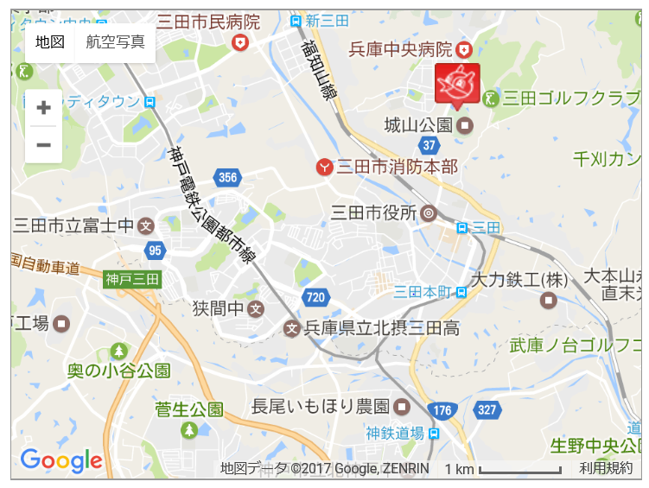
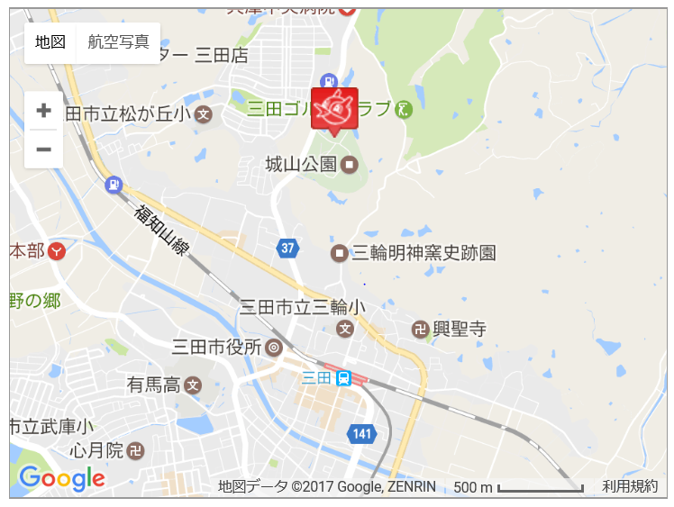
★会場案内★

